画面設計【社員・社交選択画面】
画面設計【社員・社交選択画面】

 | ✕
参照データ選択

社員情報

新規登録
参照

社交情報

新規登録
参照

ログアウト

終了

画面設計【社員リスト画面】
画面設計【社員リスト画面】

 |  |  |  |  |  |  |  |  |  |  |  |  |  |  |  | ✕
社員リスト

▼
項目選択
フリーワード入力欄
検索
印刷
閉じる

 |  | 社員番号 | 会社名 | 所属部署 | 氏名 | 生年月日 | 年齢 | 性別 | 入社日 | 退社日 | 詳細表示 | 編集 | 複製 | 削除 | 最終更新日時
 | 1 | 012345 | 株式会社アップワードホールディングス | デベロップ課 | 古屋敷 後部屋新九郎左衛門介之亟 | yyyy/mm/dd | 33歳 | 男性 | yyyy/mm/dd | yyyy/mm/dd | 詳細表示 | 編集 | 複製 | 削除 | yyyy/mm/dd hh:mm
 | 2 | 012345 | 株式会社アップワードホールディングス | デベロップ課 | 古屋敷 後部屋新九郎左衛門介之亟 | yyyy/mm/dd | 33歳 | 男性 | yyyy/mm/dd | yyyy/mm/dd | 詳細表示 | 編集 | 複製 | 削除 | yyyy/mm/dd hh:mm
 | 3 | 012345 | 株式会社アップワードホールディングス | デベロップ課 | 古屋敷 後部屋新九郎左衛門介之亟 | yyyy/mm/dd | 33歳 | 男性 | yyyy/mm/dd | yyyy/mm/dd | 詳細表示 | 編集 | 複製 | 削除 | yyyy/mm/dd hh:mm
 | 4 | 012345 | 株式会社アップワードホールディングス | デベロップ課 | 古屋敷 後部屋新九郎左衛門介之亟 | yyyy/mm/dd | 33歳 | 男性 | yyyy/mm/dd | yyyy/mm/dd | 詳細表示 | 編集 | 複製 | 削除 | yyyy/mm/dd hh:mm
 | 5 | 012345 | 株式会社アップワードホールディングス | デベロップ課 | 古屋敷 後部屋新九郎左衛門介之亟 | yyyy/mm/dd | 33歳 | 男性 | yyyy/mm/dd | yyyy/mm/dd | 詳細表示 | 編集 | 複製 | 削除 | yyyy/mm/dd hh:mm
 | 6 | 012345 | 株式会社アップワードホールディングス | デベロップ課 | 古屋敷 後部屋新九郎左衛門介之亟 | yyyy/mm/dd | 33歳 | 男性 | yyyy/mm/dd | yyyy/mm/dd | 詳細表示 | 編集 | 複製 | 削除 | yyyy/mm/dd hh:mm
 | 7 | 012345 | 株式会社アップワードホールディングス | デベロップ課 | 古屋敷 後部屋新九郎左衛門介之亟 | yyyy/mm/dd | 33歳 | 男性 | yyyy/mm/dd | yyyy/mm/dd | 詳細表示 | 編集 | 複製 | 削除 | yyyy/mm/dd hh:mm
 | 8 | 012345 | 株式会社アップワードホールディングス | デベロップ課 | 古屋敷 後部屋新九郎左衛門介之亟 | yyyy/mm/dd | 33歳 | 男性 | yyyy/mm/dd | yyyy/mm/dd | 詳細表示 | 編集 | 複製 | 削除 | yyyy/mm/dd hh:mm
 | 9 | 012345 | 株式会社アップワードホールディングス | デベロップ課 | 古屋敷 後部屋新九郎左衛門介之亟 | yyyy/mm/dd | 33歳 | 男性 | yyyy/mm/dd | yyyy/mm/dd | 詳細表示 | 編集 | 複製 | 削除 | yyyy/mm/dd hh:mm
 | 10 | 012345 | 株式会社アップワードホールディングス | デベロップ課 | 古屋敷 後部屋新九郎左衛門介之亟 | yyyy/mm/dd | 33歳 | 男性 | yyyy/mm/dd | yyyy/mm/dd | 詳細表示 | 編集 | 複製 | 削除 | yyyy/mm/dd hh:mm
 | 11 | 012345 | 株式会社アップワードホールディングス | デベロップ課 | 古屋敷 後部屋新九郎左衛門介之亟 | yyyy/mm/dd | 33歳 | 男性 | yyyy/mm/dd | yyyy/mm/dd | 詳細表示 | 編集 | 複製 | 削除 | yyyy/mm/dd hh:mm
 | 12 | 012345 | 株式会社アップワードホールディングス | デベロップ課 | 古屋敷 後部屋新九郎左衛門介之亟 | yyyy/mm/dd | 33歳 | 男性 | yyyy/mm/dd | yyyy/mm/dd | 詳細表示 | 編集 | 複製 | 削除 | yyyy/mm/dd hh:mm
 | 13 | 012345 | 株式会社アップワードホールディングス | デベロップ課 | 古屋敷 後部屋新九郎左衛門介之亟 | yyyy/mm/dd | 33歳 | 男性 | yyyy/mm/dd | yyyy/mm/dd | 詳細表示 | 編集 | 複製 | 削除 | yyyy/mm/dd hh:mm
 | 14 | 012345 | 株式会社アップワードホールディングス | デベロップ課 | 古屋敷 後部屋新九郎左衛門介之亟 | yyyy/mm/dd | 33歳 | 男性 | yyyy/mm/dd | yyyy/mm/dd | 詳細表示 | 編集 | 複製 | 削除 | yyyy/mm/dd hh:mm
 | 15 | 012345 | 株式会社アップワードホールディングス | デベロップ課 | 古屋敷 後部屋新九郎左衛門介之亟 | yyyy/mm/dd | 33歳 | 男性 | yyyy/mm/dd | yyyy/mm/dd | 詳細表示 | 編集 | 複製 | 削除 | yyyy/mm/dd hh:mm
 | 16 | 012345 | 株式会社アップワードホールディングス | デベロップ課 | 古屋敷 後部屋新九郎左衛門介之亟 | yyyy/mm/dd | 33歳 | 男性 | yyyy/mm/dd | yyyy/mm/dd | 詳細表示 | 編集 | 複製 | 削除 | yyyy/mm/dd hh:mm
 | 17 | 012345 | 株式会社アップワードホールディングス | デベロップ課 | 古屋敷 後部屋新九郎左衛門介之亟 | yyyy/mm/dd | 33歳 | 男性 | yyyy/mm/dd | yyyy/mm/dd | 詳細表示 | 編集 | 複製 | 削除 | yyyy/mm/dd hh:mm
 | 18 | 012345 | 株式会社アップワードホールディングス | デベロップ課 | 古屋敷 後部屋新九郎左衛門介之亟 | yyyy/mm/dd | 33歳 | 男性 | yyyy/mm/dd | yyyy/mm/dd | 詳細表示 | 編集 | 複製 | 削除 | yyyy/mm/dd hh:mm
 | 19 | 012345 | 株式会社アップワードホールディングス | デベロップ課 | 古屋敷 後部屋新九郎左衛門介之亟 | yyyy/mm/dd | 33歳 | 男性 | yyyy/mm/dd | yyyy/mm/dd | 詳細表示 | 編集 | 複製 | 削除 | yyyy/mm/dd hh:mm
 | 20 | 012345 | 株式会社アップワードホールディングス | デベロップ課 | 古屋敷 後部屋新九郎左衛門介之亟 | yyyy/mm/dd | 33歳 | 男性 | yyyy/mm/dd | yyyy/mm/dd | 詳細表示 | 編集 | 複製 | 削除 | yyyy/mm/dd hh:mm
 | 21 | 012345 | 株式会社アップワードホールディングス | デベロップ課 | 古屋敷 後部屋新九郎左衛門介之亟 | yyyy/mm/dd | 33歳 | 男性 | yyyy/mm/dd | yyyy/mm/dd | 詳細表示 | 編集 | 複製 | 削除 | yyyy/mm/dd hh:mm
 | 22 | 012345 | 株式会社アップワードホールディングス | デベロップ課 | 古屋敷 後部屋新九郎左衛門介之亟 | yyyy/mm/dd | 33歳 | 男性 | yyyy/mm/dd | yyyy/mm/dd | 詳細表示 | 編集 | 複製 | 削除 | yyyy/mm/dd hh:mm
 | 23 | 012345 | 株式会社アップワードホールディングス | デベロップ課 | 古屋敷 後部屋新九郎左衛門介之亟 | yyyy/mm/dd | 33歳 | 男性 | yyyy/mm/dd | yyyy/mm/dd | 詳細表示 | 編集 | 複製 | 削除 | yyyy/mm/dd hh:mm
 | 24 | 012345 | 株式会社アップワードホールディングス | デベロップ課 | 古屋敷 後部屋新九郎左衛門介之亟 | yyyy/mm/dd | 33歳 | 男性 | yyyy/mm/dd | yyyy/mm/dd | 詳細表示 | 編集 | 複製 | 削除 | yyyy/mm/dd hh:mm
 | 25 | 012345 | 株式会社アップワードホールディングス | デベロップ課 | 古屋敷 後部屋新九郎左衛門介之亟 | yyyy/mm/dd | 33歳 | 男性 | yyyy/mm/dd | yyyy/mm/dd | 詳細表示 | 編集 | 複製 | 削除 | yyyy/mm/dd hh:mm
 | 26 | 012345 | 株式会社アップワードホールディングス | デベロップ課 | 古屋敷 後部屋新九郎左衛門介之亟 | yyyy/mm/dd | 33歳 | 男性 | yyyy/mm/dd | yyyy/mm/dd | 詳細表示 | 編集 | 複製 | 削除 | yyyy/mm/dd hh:mm
 | 27 | 012345 | 株式会社アップワードホールディングス | デベロップ課 | 古屋敷 後部屋新九郎左衛門介之亟 | yyyy/mm/dd | 33歳 | 男性 | yyyy/mm/dd | yyyy/mm/dd | 詳細表示 | 編集 | 複製 | 削除 | yyyy/mm/dd hh:mm
 | 28 | 012345 | 株式会社アップワードホールディングス | デベロップ課 | 古屋敷 後部屋新九郎左衛門介之亟 | yyyy/mm/dd | 33歳 | 男性 | yyyy/mm/dd | yyyy/mm/dd | 詳細表示 | 編集 | 複製 | 削除 | yyyy/mm/dd hh:mm
 | 29 | 012345 | 株式会社アップワードホールディングス | デベロップ課 | 古屋敷 後部屋新九郎左衛門介之亟 | yyyy/mm/dd | 33歳 | 男性 | yyyy/mm/dd | yyyy/mm/dd | 詳細表示 | 編集 | 複製 | 削除 | yyyy/mm/dd hh:mm
 | 30 | 012345 | 株式会社アップワードホールディングス | デベロップ課 | 古屋敷 後部屋新九郎左衛門介之亟 | yyyy/mm/dd | 33歳 | 男性 | yyyy/mm/dd | yyyy/mm/dd | 詳細表示 | 編集 | 複製 | 削除 | yyyy/mm/dd hh:mm
 | 31 | 012345 | 株式会社アップワードホールディングス | デベロップ課 | 古屋敷 後部屋新九郎左衛門介之亟 | yyyy/mm/dd | 33歳 | 男性 | yyyy/mm/dd | yyyy/mm/dd | 詳細表示 | 編集 | 複製 | 削除 | yyyy/mm/dd hh:mm

画面設計【社交リスト画面】
画面設計【社交リスト画面】

 | 1 | 2 | 3 | 4 | 5 | 6 | 7 | 8 | 9 | 10 | 11 | 12 | 13 | 14 | 15 | 16 | 17 | 18 | 19 | 20 | 21 | 22 | 23 | 24 | 25 | 26 | 27 | 28 | 29 | 30 | 31 | 32 | 33 | 34 | 35 | 36 | 37 | 38 | 39 | 40 | 41 | 42 | 43 | 44 | 45 | 46 | 47 | 48 | 49 | 50 | 51 | 52 | 53 | 54 | 55 | 56 | 57 | 58 | 59 | 60 | 61 | 62 | 63 | 64 | 65 | 66 | 67 | 68 | 69 | 70 | 71 | 72 | 73 | 74 | 75 | 76 | 77 | 78 | 79 | 80 | 81 | 82
 |  |  |  |  |  |  |  |  |  |  |  |  |  |  |  |  |  |  |  |  |  |  |  |  |  |  |  |  |  |  |  |  |  |  |  |  |  |  |  |  |  |  |  |  |  |  |  |  |  |  |  |  |  |  |  |  |  |  |  |  |  |  |  |  |  |  |  |  |  |  |  |  |  |  |  |  |  |  |  |  |  | ✕
社交リスト

▼
項目選択
フリーワード入力欄
検索
印刷
閉じる

 |  |  | 社員番号 |  |  |  | 会社名 |  |  |  |  |  |  |  |  |  |  |  | 所属部署 |  |  |  |  | 社交番号 |  |  |  | 社交名 |  |  |  | 氏名 |  |  |  |  |  |  |  |  |  |  |  | 生年月日 |  |  |  |  | 年齢 |  |  | 性別 |  |  | 入社日 |  |  |  |  | 退社日 |  |  |  |  | 詳細表示 |  |  |  |  | 編集 |  | 複製 |  | 削除 |  | 最終更新日時
 |  | 1 | 012345 |  |  |  | 株式会社アップフューチャー |  |  |  |  |  |  |  |  |  |  |  | ハイパーエボリューション |  |  |  |  | 012 |  |  |  | はなこ |  |  |  | 沢井 麻呂女鬼久壽老八重千代子 |  |  |  |  |  |  |  |  |  |  |  | yyyy/mm/dd |  |  |  |  | 22歳 |  |  | 女性 |  |  | yyyy/mm/dd |  |  |  |  | yyyy/mm/dd |  |  |  |  | 詳細表示 |  |  |  |  | 編集 |  | 複製 |  | 削除 |  | yyyy/mm/dd hh:mm
 |  | 2 | 012345 |  |  |  | 株式会社アップフューチャー |  |  |  |  |  |  |  |  |  |  |  | ハイパーエボリューション |  |  |  |  | 012 |  |  |  | はなこ |  |  |  | 沢井 麻呂女鬼久壽老八重千代子 |  |  |  |  |  |  |  |  |  |  |  | yyyy/mm/dd |  |  |  |  | 22歳 |  |  | 女性 |  |  | yyyy/mm/dd |  |  |  |  | yyyy/mm/dd |  |  |  |  | 詳細表示 |  |  |  |  | 編集 |  | 複製 |  | 削除 |  | yyyy/mm/dd hh:mm
 |  | 3 | 012345 |  |  |  | 株式会社アップフューチャー |  |  |  |  |  |  |  |  |  |  |  | ハイパーエボリューション |  |  |  |  | 012 |  |  |  | はなこ |  |  |  | 沢井 麻呂女鬼久壽老八重千代子 |  |  |  |  |  |  |  |  |  |  |  | yyyy/mm/dd |  |  |  |  | 22歳 |  |  | 女性 |  |  | yyyy/mm/dd |  |  |  |  | yyyy/mm/dd |  |  |  |  | 詳細表示 |  |  |  |  | 編集 |  | 複製 |  | 削除 |  | yyyy/mm/dd hh:mm
 |  | 4 | 012345 |  |  |  | 株式会社アップフューチャー |  |  |  |  |  |  |  |  |  |  |  | ハイパーエボリューション |  |  |  |  | 012 |  |  |  | はなこ |  |  |  | 沢井 麻呂女鬼久壽老八重千代子 |  |  |  |  |  |  |  |  |  |  |  | yyyy/mm/dd |  |  |  |  | 22歳 |  |  | 女性 |  |  | yyyy/mm/dd |  |  |  |  | yyyy/mm/dd |  |  |  |  | 詳細表示 |  |  |  |  | 編集 |  | 複製 |  | 削除 |  | yyyy/mm/dd hh:mm
 |  | 5 | 012345 |  |  |  | 株式会社アップフューチャー |  |  |  |  |  |  |  |  |  |  |  | ハイパーエボリューション |  |  |  |  | 012 |  |  |  | はなこ |  |  |  | 沢井 麻呂女鬼久壽老八重千代子 |  |  |  |  |  |  |  |  |  |  |  | yyyy/mm/dd |  |  |  |  | 22歳 |  |  | 女性 |  |  | yyyy/mm/dd |  |  |  |  | yyyy/mm/dd |  |  |  |  | 詳細表示 |  |  |  |  | 編集 |  | 複製 |  | 削除 |  | yyyy/mm/dd hh:mm
 |  | 6 | 012345 |  |  |  | 株式会社アップフューチャー |  |  |  |  |  |  |  |  |  |  |  | ハイパーエボリューション |  |  |  |  | 012 |  |  |  | はなこ |  |  |  | 沢井 麻呂女鬼久壽老八重千代子 |  |  |  |  |  |  |  |  |  |  |  | yyyy/mm/dd |  |  |  |  | 22歳 |  |  | 女性 |  |  | yyyy/mm/dd |  |  |  |  | yyyy/mm/dd |  |  |  |  | 詳細表示 |  |  |  |  | 編集 |  | 複製 |  | 削除 |  | yyyy/mm/dd hh:mm
 |  | 7 | 012345 |  |  |  | 株式会社アップフューチャー |  |  |  |  |  |  |  |  |  |  |  | ハイパーエボリューション |  |  |  |  | 012 |  |  |  | はなこ |  |  |  | 沢井 麻呂女鬼久壽老八重千代子 |  |  |  |  |  |  |  |  |  |  |  | yyyy/mm/dd |  |  |  |  | 22歳 |  |  | 女性 |  |  | yyyy/mm/dd |  |  |  |  | yyyy/mm/dd |  |  |  |  | 詳細表示 |  |  |  |  | 編集 |  | 複製 |  | 削除 |  | yyyy/mm/dd hh:mm
 |  | 8 | 012345 |  |  |  | 株式会社アップフューチャー |  |  |  |  |  |  |  |  |  |  |  | ハイパーエボリューション |  |  |  |  | 012 |  |  |  | はなこ |  |  |  | 沢井 麻呂女鬼久壽老八重千代子 |  |  |  |  |  |  |  |  |  |  |  | yyyy/mm/dd |  |  |  |  | 22歳 |  |  | 女性 |  |  | yyyy/mm/dd |  |  |  |  | yyyy/mm/dd |  |  |  |  | 詳細表示 |  |  |  |  | 編集 |  | 複製 |  | 削除 |  | yyyy/mm/dd hh:mm
 |  | 9 | 012345 |  |  |  | 株式会社アップフューチャー |  |  |  |  |  |  |  |  |  |  |  | ハイパーエボリューション |  |  |  |  | 012 |  |  |  | はなこ |  |  |  | 沢井 麻呂女鬼久壽老八重千代子 |  |  |  |  |  |  |  |  |  |  |  | yyyy/mm/dd |  |  |  |  | 22歳 |  |  | 女性 |  |  | yyyy/mm/dd |  |  |  |  | yyyy/mm/dd |  |  |  |  | 詳細表示 |  |  |  |  | 編集 |  | 複製 |  | 削除 |  | yyyy/mm/dd hh:mm
 |  | 10 | 012345 |  |  |  | 株式会社アップフューチャー |  |  |  |  |  |  |  |  |  |  |  | ハイパーエボリューション |  |  |  |  | 012 |  |  |  | はなこ |  |  |  | 沢井 麻呂女鬼久壽老八重千代子 |  |  |  |  |  |  |  |  |  |  |  | yyyy/mm/dd |  |  |  |  | 22歳 |  |  | 女性 |  |  | yyyy/mm/dd |  |  |  |  | yyyy/mm/dd |  |  |  |  | 詳細表示 |  |  |  |  | 編集 |  | 複製 |  | 削除 |  | yyyy/mm/dd hh:mm
 |  | 11 | 012345 |  |  |  | 株式会社アップフューチャー |  |  |  |  |  |  |  |  |  |  |  | ハイパーエボリューション |  |  |  |  | 012 |  |  |  | はなこ |  |  |  | 沢井 麻呂女鬼久壽老八重千代子 |  |  |  |  |  |  |  |  |  |  |  | yyyy/mm/dd |  |  |  |  | 22歳 |  |  | 女性 |  |  | yyyy/mm/dd |  |  |  |  | yyyy/mm/dd |  |  |  |  | 詳細表示 |  |  |  |  | 編集 |  | 複製 |  | 削除 |  | yyyy/mm/dd hh:mm
 |  | 12 | 012345 |  |  |  | 株式会社アップフューチャー |  |  |  |  |  |  |  |  |  |  |  | ハイパーエボリューション |  |  |  |  | 012 |  |  |  | はなこ |  |  |  | 沢井 麻呂女鬼久壽老八重千代子 |  |  |  |  |  |  |  |  |  |  |  | yyyy/mm/dd |  |  |  |  | 22歳 |  |  | 女性 |  |  | yyyy/mm/dd |  |  |  |  | yyyy/mm/dd |  |  |  |  | 詳細表示 |  |  |  |  | 編集 |  | 複製 |  | 削除 |  | yyyy/mm/dd hh:mm
 |  | 13 | 012345 |  |  |  | 株式会社アップフューチャー |  |  |  |  |  |  |  |  |  |  |  | ハイパーエボリューション |  |  |  |  | 012 |  |  |  | はなこ |  |  |  | 沢井 麻呂女鬼久壽老八重千代子 |  |  |  |  |  |  |  |  |  |  |  | yyyy/mm/dd |  |  |  |  | 22歳 |  |  | 女性 |  |  | yyyy/mm/dd |  |  |  |  | yyyy/mm/dd |  |  |  |  | 詳細表示 |  |  |  |  | 編集 |  | 複製 |  | 削除 |  | yyyy/mm/dd hh:mm
 |  | 14 | 012345 |  |  |  | 株式会社アップフューチャー |  |  |  |  |  |  |  |  |  |  |  | ハイパーエボリューション |  |  |  |  | 012 |  |  |  | はなこ |  |  |  | 沢井 麻呂女鬼久壽老八重千代子 |  |  |  |  |  |  |  |  |  |  |  | yyyy/mm/dd |  |  |  |  | 22歳 |  |  | 女性 |  |  | yyyy/mm/dd |  |  |  |  | yyyy/mm/dd |  |  |  |  | 詳細表示 |  |  |  |  | 編集 |  | 複製 |  | 削除 |  | yyyy/mm/dd hh:mm
 |  | 15 | 012345 |  |  |  | 株式会社アップフューチャー |  |  |  |  |  |  |  |  |  |  |  | ハイパーエボリューション |  |  |  |  | 012 |  |  |  | はなこ |  |  |  | 沢井 麻呂女鬼久壽老八重千代子 |  |  |  |  |  |  |  |  |  |  |  | yyyy/mm/dd |  |  |  |  | 22歳 |  |  | 女性 |  |  | yyyy/mm/dd |  |  |  |  | yyyy/mm/dd |  |  |  |  | 詳細表示 |  |  |  |  | 編集 |  | 複製 |  | 削除 |  | yyyy/mm/dd hh:mm
 |  | 16 | 012345 |  |  |  | 株式会社アップフューチャー |  |  |  |  |  |  |  |  |  |  |  | ハイパーエボリューション |  |  |  |  | 012 |  |  |  | はなこ |  |  |  | 沢井 麻呂女鬼久壽老八重千代子 |  |  |  |  |  |  |  |  |  |  |  | yyyy/mm/dd |  |  |  |  | 22歳 |  |  | 女性 |  |  | yyyy/mm/dd |  |  |  |  | yyyy/mm/dd |  |  |  |  | 詳細表示 |  |  |  |  | 編集 |  | 複製 |  | 削除 |  | yyyy/mm/dd hh:mm
 |  | 17 | 012345 |  |  |  | 株式会社アップフューチャー |  |  |  |  |  |  |  |  |  |  |  | ハイパーエボリューション |  |  |  |  | 012 |  |  |  | はなこ |  |  |  | 沢井 麻呂女鬼久壽老八重千代子 |  |  |  |  |  |  |  |  |  |  |  | yyyy/mm/dd |  |  |  |  | 22歳 |  |  | 女性 |  |  | yyyy/mm/dd |  |  |  |  | yyyy/mm/dd |  |  |  |  | 詳細表示 |  |  |  |  | 編集 |  | 複製 |  | 削除 |  | yyyy/mm/dd hh:mm
 |  | 18 | 012345 |  |  |  | 株式会社アップフューチャー |  |  |  |  |  |  |  |  |  |  |  | ハイパーエボリューション |  |  |  |  | 012 |  |  |  | はなこ |  |  |  | 沢井 麻呂女鬼久壽老八重千代子 |  |  |  |  |  |  |  |  |  |  |  | yyyy/mm/dd |  |  |  |  | 22歳 |  |  | 女性 |  |  | yyyy/mm/dd |  |  |  |  | yyyy/mm/dd |  |  |  |  | 詳細表示 |  |  |  |  | 編集 |  | 複製 |  | 削除 |  | yyyy/mm/dd hh:mm
 |  | 19 | 012345 |  |  |  | 株式会社アップフューチャー |  |  |  |  |  |  |  |  |  |  |  | ハイパーエボリューション |  |  |  |  | 012 |  |  |  | はなこ |  |  |  | 沢井 麻呂女鬼久壽老八重千代子 |  |  |  |  |  |  |  |  |  |  |  | yyyy/mm/dd |  |  |  |  | 22歳 |  |  | 女性 |  |  | yyyy/mm/dd |  |  |  |  | yyyy/mm/dd |  |  |  |  | 詳細表示 |  |  |  |  | 編集 |  | 複製 |  | 削除 |  | yyyy/mm/dd hh:mm
 |  | 20 | 012345 |  |  |  | 株式会社アップフューチャー |  |  |  |  |  |  |  |  |  |  |  | ハイパーエボリューション |  |  |  |  | 012 |  |  |  | はなこ |  |  |  | 沢井 麻呂女鬼久壽老八重千代子 |  |  |  |  |  |  |  |  |  |  |  | yyyy/mm/dd |  |  |  |  | 22歳 |  |  | 女性 |  |  | yyyy/mm/dd |  |  |  |  | yyyy/mm/dd |  |  |  |  | 詳細表示 |  |  |  |  | 編集 |  | 複製 |  | 削除 |  | yyyy/mm/dd hh:mm
 |  | 21 | 012345 |  |  |  | 株式会社アップフューチャー |  |  |  |  |  |  |  |  |  |  |  | ハイパーエボリューション |  |  |  |  | 012 |  |  |  | はなこ |  |  |  | 沢井 麻呂女鬼久壽老八重千代子 |  |  |  |  |  |  |  |  |  |  |  | yyyy/mm/dd |  |  |  |  | 22歳 |  |  | 女性 |  |  | yyyy/mm/dd |  |  |  |  | yyyy/mm/dd |  |  |  |  | 詳細表示 |  |  |  |  | 編集 |  | 複製 |  | 削除 |  | yyyy/mm/dd hh:mm
 |  | 22 | 012345 |  |  |  | 株式会社アップフューチャー |  |  |  |  |  |  |  |  |  |  |  | ハイパーエボリューション |  |  |  |  | 012 |  |  |  | はなこ |  |  |  | 沢井 麻呂女鬼久壽老八重千代子 |  |  |  |  |  |  |  |  |  |  |  | yyyy/mm/dd |  |  |  |  | 22歳 |  |  | 女性 |  |  | yyyy/mm/dd |  |  |  |  | yyyy/mm/dd |  |  |  |  | 詳細表示 |  |  |  |  | 編集 |  | 複製 |  | 削除 |  | yyyy/mm/dd hh:mm
 |  | 23 | 012345 |  |  |  | 株式会社アップフューチャー |  |  |  |  |  |  |  |  |  |  |  | ハイパーエボリューション |  |  |  |  | 012 |  |  |  | はなこ |  |  |  | 沢井 麻呂女鬼久壽老八重千代子 |  |  |  |  |  |  |  |  |  |  |  | yyyy/mm/dd |  |  |  |  | 22歳 |  |  | 女性 |  |  | yyyy/mm/dd |  |  |  |  | yyyy/mm/dd |  |  |  |  | 詳細表示 |  |  |  |  | 編集 |  | 複製 |  | 削除 |  | yyyy/mm/dd hh:mm
 |  | 24 | 012345 |  |  |  | 株式会社アップフューチャー |  |  |  |  |  |  |  |  |  |  |  | ハイパーエボリューション |  |  |  |  | 012 |  |  |  | はなこ |  |  |  | 沢井 麻呂女鬼久壽老八重千代子 |  |  |  |  |  |  |  |  |  |  |  | yyyy/mm/dd |  |  |  |  | 22歳 |  |  | 女性 |  |  | yyyy/mm/dd |  |  |  |  | yyyy/mm/dd |  |  |  |  | 詳細表示 |  |  |  |  | 編集 |  | 複製 |  | 削除 |  | yyyy/mm/dd hh:mm
 |  | 25 | 012345 |  |  |  | 株式会社アップフューチャー |  |  |  |  |  |  |  |  |  |  |  | ハイパーエボリューション |  |  |  |  | 012 |  |  |  | はなこ |  |  |  | 沢井 麻呂女鬼久壽老八重千代子 |  |  |  |  |  |  |  |  |  |  |  | yyyy/mm/dd |  |  |  |  | 22歳 |  |  | 女性 |  |  | yyyy/mm/dd |  |  |  |  | yyyy/mm/dd |  |  |  |  | 詳細表示 |  |  |  |  | 編集 |  | 複製 |  | 削除 |  | yyyy/mm/dd hh:mm
 |  | 26 | 012345 |  |  |  | 株式会社アップフューチャー |  |  |  |  |  |  |  |  |  |  |  | ハイパーエボリューション |  |  |  |  | 012 |  |  |  | はなこ |  |  |  | 沢井 麻呂女鬼久壽老八重千代子 |  |  |  |  |  |  |  |  |  |  |  | yyyy/mm/dd |  |  |  |  | 22歳 |  |  | 女性 |  |  | yyyy/mm/dd |  |  |  |  | yyyy/mm/dd |  |  |  |  | 詳細表示 |  |  |  |  | 編集 |  | 複製 |  | 削除 |  | yyyy/mm/dd hh:mm
 |  | 27 | 012345 |  |  |  | 株式会社アップフューチャー |  |  |  |  |  |  |  |  |  |  |  | ハイパーエボリューション |  |  |  |  | 012 |  |  |  | はなこ |  |  |  | 沢井 麻呂女鬼久壽老八重千代子 |  |  |  |  |  |  |  |  |  |  |  | yyyy/mm/dd |  |  |  |  | 22歳 |  |  | 女性 |  |  | yyyy/mm/dd |  |  |  |  | yyyy/mm/dd |  |  |  |  | 詳細表示 |  |  |  |  | 編集 |  | 複製 |  | 削除 |  | yyyy/mm/dd hh:mm
 |  | 28 | 012345 |  |  |  | 株式会社アップフューチャー |  |  |  |  |  |  |  |  |  |  |  | ハイパーエボリューション |  |  |  |  | 012 |  |  |  | はなこ |  |  |  | 沢井 麻呂女鬼久壽老八重千代子 |  |  |  |  |  |  |  |  |  |  |  | yyyy/mm/dd |  |  |  |  | 22歳 |  |  | 女性 |  |  | yyyy/mm/dd |  |  |  |  | yyyy/mm/dd |  |  |  |  | 詳細表示 |  |  |  |  | 編集 |  | 複製 |  | 削除 |  | yyyy/mm/dd hh:mm
 |  | 29 | 012345 |  |  |  | 株式会社アップフューチャー |  |  |  |  |  |  |  |  |  |  |  | ハイパーエボリューション |  |  |  |  | 012 |  |  |  | はなこ |  |  |  | 沢井 麻呂女鬼久壽老八重千代子 |  |  |  |  |  |  |  |  |  |  |  | yyyy/mm/dd |  |  |  |  | 22歳 |  |  | 女性 |  |  | yyyy/mm/dd |  |  |  |  | yyyy/mm/dd |  |  |  |  | 詳細表示 |  |  |  |  | 編集 |  | 複製 |  | 削除 |  | yyyy/mm/dd hh:mm
 |  | 30 | 012345 |  |  |  | 株式会社アップフューチャー |  |  |  |  |  |  |  |  |  |  |  | ハイパーエボリューション |  |  |  |  | 012 |  |  |  | はなこ |  |  |  | 沢井 麻呂女鬼久壽老八重千代子 |  |  |  |  |  |  |  |  |  |  |  | yyyy/mm/dd |  |  |  |  | 22歳 |  |  | 女性 |  |  | yyyy/mm/dd |  |  |  |  | yyyy/mm/dd |  |  |  |  | 詳細表示 |  |  |  |  | 編集 |  | 複製 |  | 削除 |  | yyyy/mm/dd hh:mm
 |  | 31 | 012345 |  |  |  | 株式会社アップフューチャー |  |  |  |  |  |  |  |  |  |  |  | ハイパーエボリューション |  |  |  |  | 012 |  |  |  | はなこ |  |  |  | 沢井 麻呂女鬼久壽老八重千代子 |  |  |  |  |  |  |  |  |  |  |  | yyyy/mm/dd |  |  |  |  | 22歳 |  |  | 女性 |  |  | yyyy/mm/dd |  |  |  |  | yyyy/mm/dd |  |  |  |  | 詳細表示 |  |  |  |  | 編集 |  | 複製 |  | 削除 |  | yyyy/mm/dd hh:mm

画面設計【社員データ参照画面（管理者権限向け）】
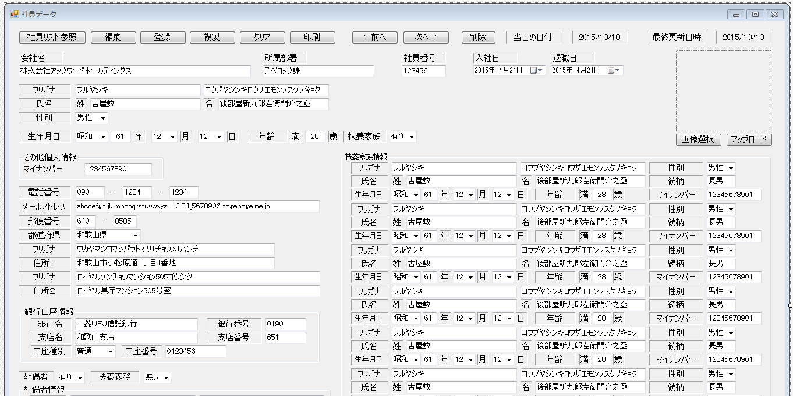
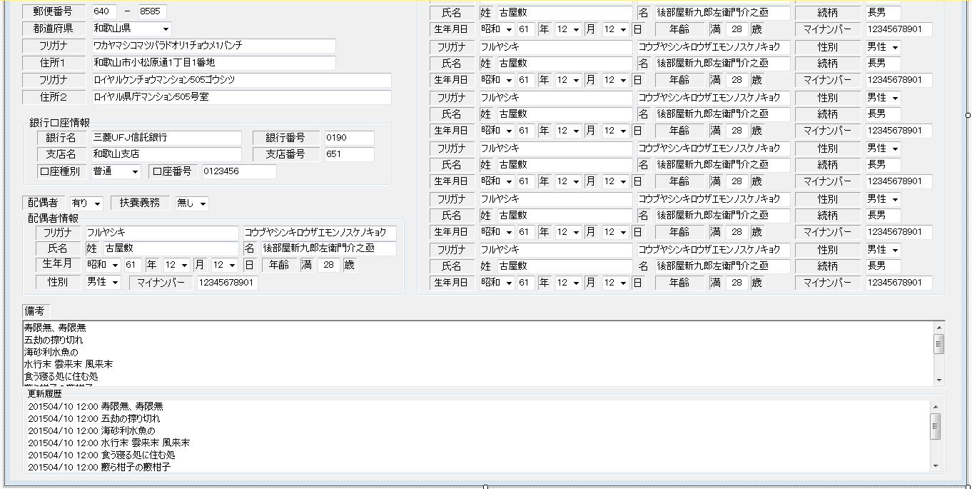
画面設計【社員データ参照画面（管理者権限向け）】

画面設計【社交データ参照画面（管理者権限向け）】
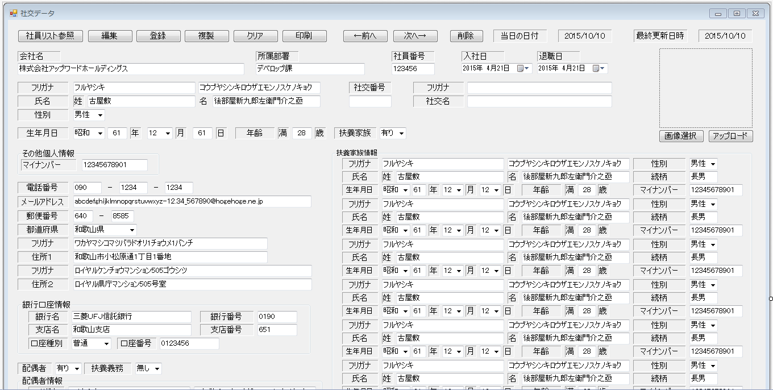
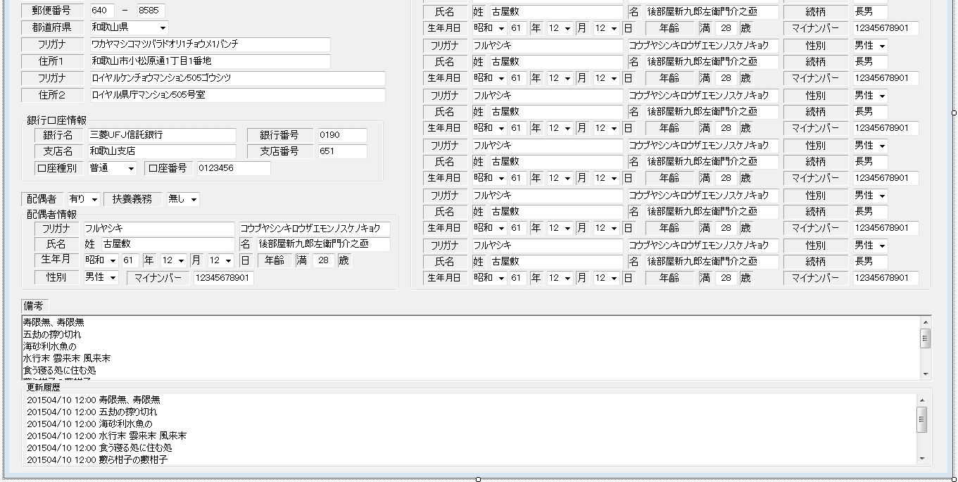
画面設計【社交データ参照画面（管理者権限向け）】
 | 1 | 2 | 3 | 4 | 5 | 6 | 7 | 8 | 9 | 10 | 11 | 12 | 13 | 14 | 15 | 16 | 17 | 18 | 19 | 20 | 21 | 22 | 23 | 24 | 25 | 26 | 27 | 28 | 29 | 30 | 31 | 32 | 33 | 34 | 35 | 36 | 37 | 38 | 39 | 40 | 41 | 42 | 43 | 44 | 45 | 46 | 47 | 48 | 49 | 50 | 51 | 52 | 53

